IndividualTeam
[
]
9876
0
]
[
Comments: - pizzapizza - 0
0
9876 | 0 |  |  |  |  |  | Average | #NAME?
0 |  | 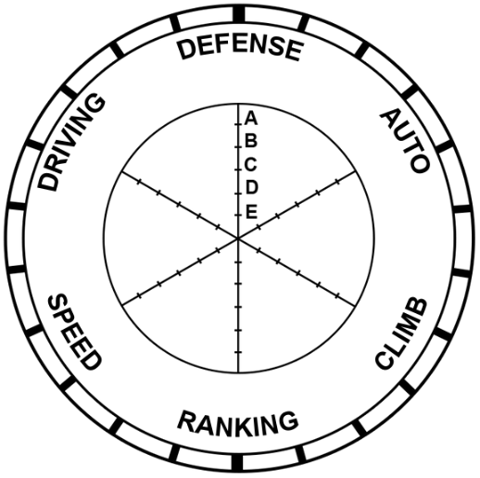 |  |  | 0 |  | 100%
Comments: - pizzapizza - 0 |  |  |  |  |  |  | 100%
 |  |  | 9876 |  |  |  | 100%
 |  | Defense | 50% |  |  |  | 100%
 |  | Auto | 64% |  |  |  | 100%
 |  | Climbing | 86% |  |  |  | 100%
 |  | Ranking | 100%
 |  | Speed | 36%
 |  | Driver Skill | 100%

86
Leave Start | YES |  |  | #NAME? |  | #NAME?
Amp Scores | 6
Speaker Scores | 14

Heatmap
